Անկանխիկ
Ցանկ
2025 թվականի հոկտեմբեր ամսվա ընթացքում ավարտված հսկողական աշխատանքների արդյունքներով «Անկանխիկ գործառնությունների մասին» ՀՀ օրենքի պահանջների խախտումներ թույլ տված հարկ վճարողների վերաբերյալ

հ/հ | ՀՎՀՀ | Հարկ վճարողի անվանումը | Կազմակերպա իրավական ձևը | Հարկման ռեժիմը | Առաջադրված տուգանքը (ՀՀ դրամ) | Խախտումն արձանագրելու հասցեում օբյեկտի լուսանկարը
1 | 78702973 | ԱՐԹՈՒՐ ԳՐԻԳՈՐՅԱՆ | ԱՁ | Շրջանառության հարկ վճարող | 300,000 | 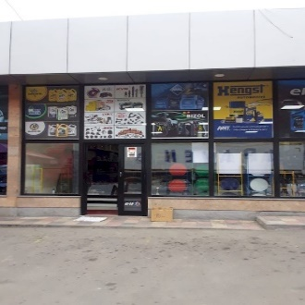
2 | 40187011 | ԲԱԳՐԱՏ ՂԱԶԱՐՅԱՆ | ԱՁ | ԱԱՀ վճարող | 300,000 | 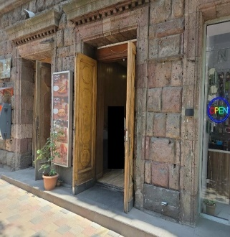
3 | 28071507 | ՍՈՆԻԿ ԿԱՐԱՊԵՏՅԱՆ | ԱՁ | Շրջանառության հարկ վճարող | 300,000 | 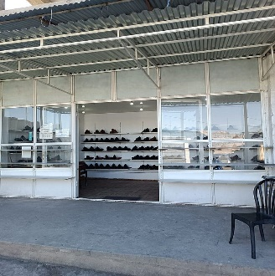
4 | 01295521 | «ԱԿՈԲԵԱՆ ՖՈՒՐՆԻՉՐ» | ՍՊԸ | ԱԱՀ վճարող | 500,000 | 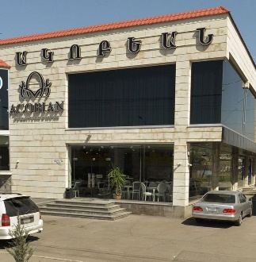
5 | 72996416 | ԼԻԼԻԹ ՀՈՒՆԱՆՅԱՆ | ԱՁ | ԱԱՀ վճարող | 500,000 | 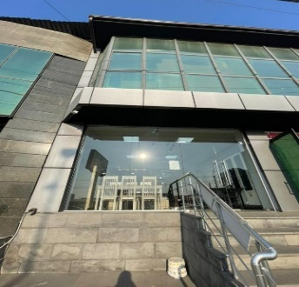
6 | 06929134 | «ՆՈՐ ԿԱՀՈՒՅՔ» | ՍՊԸ | Շրջանառության հարկ վճարող | 300,000
7 | 77950782 | ԻՐԱ ՄԱԼԻՆՑՅԱՆ | ԱՁ | Շրջանառության հարկ վճարող | 300,000 | 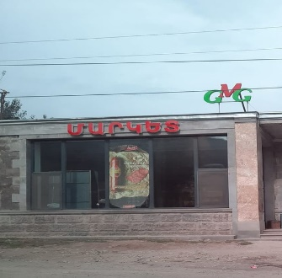
8 | 67054817 | ՄԱՐԻԱՄ ԵՐԻՑՅԱՆ | ԱՁ | Շրջանառության հարկ վճարող | 300,000 | 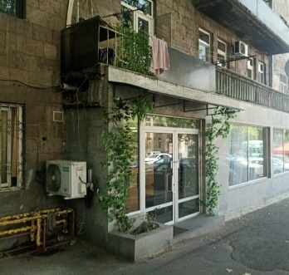
9 | 02914845 | «ԲԱՅՈՒՆՑ» | ՍՊԸ | ԱԱՀ վճարող | 500,000 | 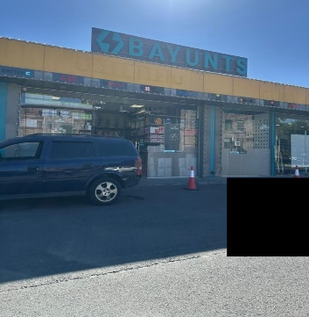
10 | 08626604 | «ՂԱԼԵՉՅԱՆ» | ՍՊԸ | ԱԱՀ վճարող | 300,000 | 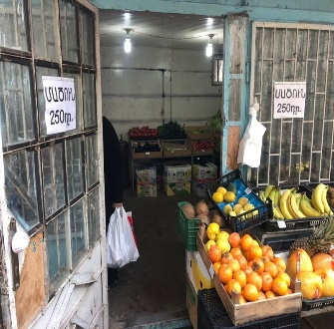
11 | 01313399 | «ԵՎՐՈԼԱԲ» | ՍՊԸ | ԱԱՀ վճարող | 500,000 | 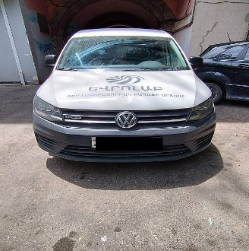
12 | 00255676 | «ԿԱՐԱՊԵՏՅԱՆ ԵՎ ՈՐԴԻ» | ՍՊԸ | ԱԱՀ վճարող | 300,000 | 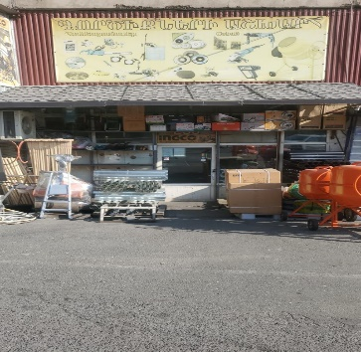
13 | 00852899 | «ԷԼ ԸՆԴ Օ» | ՍՊԸ | Շրջանառության հարկ վճարող | 500,000
14 | 20176004 | ՍՎԵՏԼԱՆԱ ՕՀԱՆՅԱՆ | ԱՁ | Շրջանառության հարկ վճարող | 500,000 | 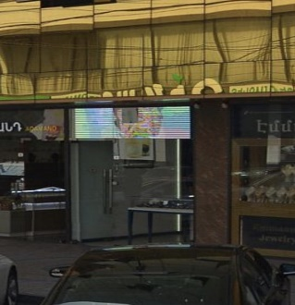
15 | 30951038 | ՀԵՂԻՆԵ ՍԻՄՈՆՅԱՆ | ԱՁ | Շրջանառության հարկ վճարող | 500,000 | 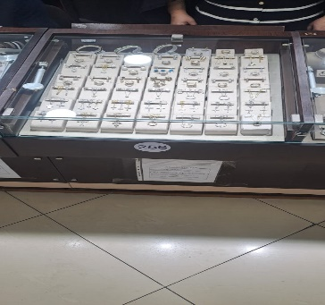
16 | 02500396 | «ԼԻԼԻԹ-ՄՈՇ» | ՍՊԸ | Շրջանառության հարկ վճարող | 500,000 | 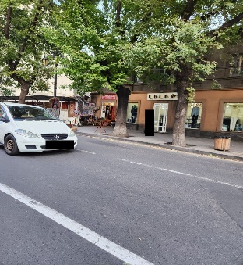
17 | 30938934 | ՄԱՐԻՆԱ ՎԱՐԴԱՆՅԱՆ | ԱՁ | Շրջանառության հարկ վճարող | 500,000 | 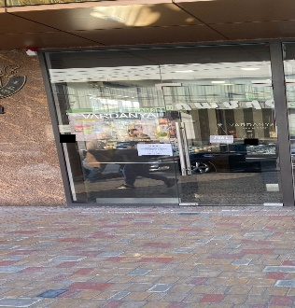
18 | 25432233 | ՆԱԻՐԱ ԳԱԼՍՏՅԱՆ | ԱՁ | Շրջանառության հարկ վճարող | 500,000 | Առևտրի իրականացման կետ, Առինջ Գոլդ
19 | 43201684 | ՄԻՇԱ ՄԱՐԳԱՐՅԱՆ | ԱՁ | Շրջանառության հարկ վճարող | 500,000 | Առևտրի իրականացման կետ, Առինջ Գոլդ
20 | 67072601 | ԱՐՓԻՆԵ ՍԱՔԱՆՅԱՆ | ԱՁ | Շրջանառության հարկ վճարող | 500,000
21 | 25399037 | ԱՐՄԵՆԱԿ ԻՍԱՎԵՐԴՅԱՆ | ԱՁ | Շրջանառության հարկ վճարող | 300,000 | Առևտրի իրականացման կետ, Առինջ Գոլդ
22 | 43066384 | ՀԵՆՐԻԿ ՎԱՐԴԱՆՅԱՆ | ԱՁ | Միկրոձեռնարկատիրության սուբյեկտ | 300,000 | 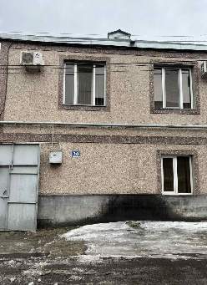
23 | 67005137 | ԱՇՈՏ ՓԻԼԹՈՅԱՆ | ԱՁ | Շրջանառության հարկ վճարող | 500,000 | 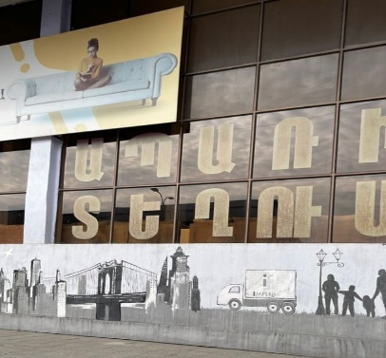
24 | 09422707 | «ԱՍՌ» | ՍՊԸ | ԱԱՀ վճարող | 300,000 | 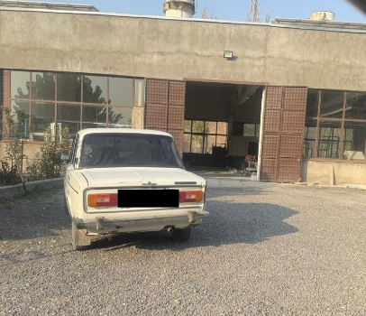
25 | 30200064 | ԷՄԻԼ ՍՈՒՎԱՐՅԱՆ | ԱՁ | Շրջանառության հարկ վճարող | 300,000 | 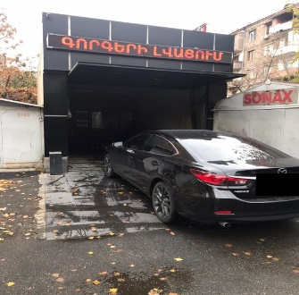
26 | 01031773 | «ՔՈՖՖԻՅԱՆ» | ՍՊԸ | ԱԱՀ վճարող | 300,000 | 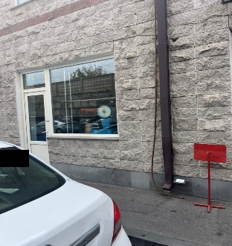
27 | 01551076 | «ՄԻԱՐՄԱ ԳՐՈՒՊ» | ՍՊԸ | ԱԱՀ վճարող | 500,000 | 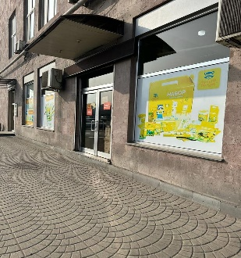
28 | 57389965 | ՌԱՖԱՅԵԼ ԱՐԶԻԿՅԱՆ | ԱՁ | Շրջանառության հարկ վճարող | 300,000 | 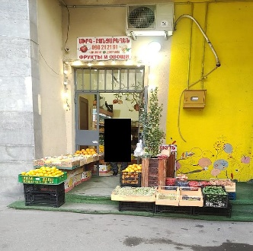
29 | 66893511 | ԱԴԱՄ ՄԻԿՈՅԱՆ | ԱՁ | ԱԱՀ վճարող | 300,000 | 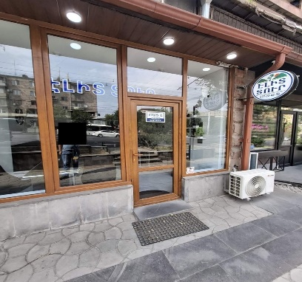
30 | 01304793 | «ՄՈԴԵՌՆԱ» | ՍՊԸ | ԱԱՀ վճարող | 300,000 | 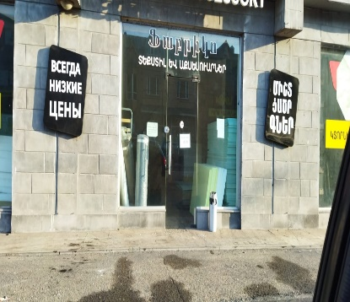
31 | 03560428 | «ԳԱԲԻ ԳՈԼԴ» | ՍՊԸ | ԱԱՀ վճարող | 300,000 | 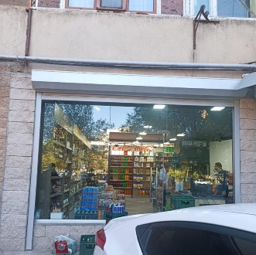
32 | 00878557 | «ՄԱՍԹԵՐՌԻԹԵՅԼ» | ՓԲԸ | ԱԱՀ վճարող | 500,000 | 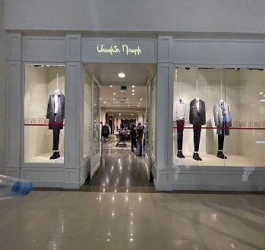
33 | 00904362 | «ՕՈՒՇՆ ՖԻՇ» | ՍՊԸ | ԱԱՀ վճարող | 500,000 | 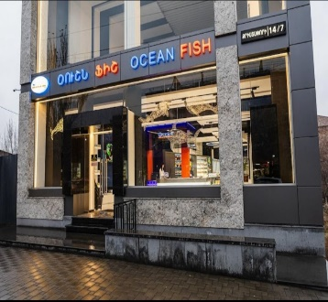
34 | 57327603 | ԳԱՐԻԿ ՊԱՌԱՎՅԱՆ | ԱՁ | Միկրոձեռնարկատիրության սուբյեկտ | 300,000 | 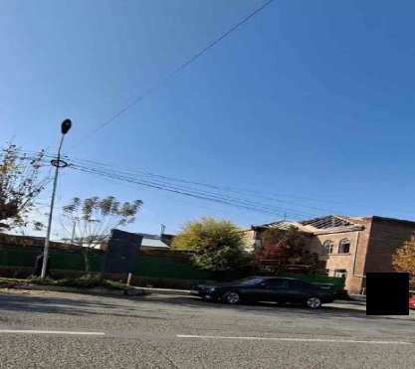

 | Ցանկում հաշվի չեն առնվել ստուգման ակտերի վարչական կամ դատական կարգով հնարավոր վիճարկման արդյունքները:

